LIST 1
poz. | OPIS STAVKE | kol. | jed. mjera | VPC | ukupno | slika
 | TOPTEK UNIFACE NEHRĐAJUĆI POKLOPAC

1 | ACO TopTek Uniface 2.0, razred opterećenja L15, nehrđajući
 | Poklopac za ispunu betonom, pogodan za ugradnju završnog sloja debljine do 15 mm, iz nehrđajućeg čelika kvalitete AISI304, razreda opterećenja L15 (HRN EN 1253-4), s dvostrukom brtvom za plino/vodonepropusnost, s vijčanim zaključavanjem, s kutnikom 35x35 mm. Visina okvira 82,5mm, dubina poklopca 70mm. Navedeni razred opterećenja postiže se ispunom betona C 35/45 do najmanje 15mm od gornjeg ruba poklopca, sve prema uputama proizvođača ACO. Sadrži opremu za otvaranje i podizanje. |  |  |  |  | 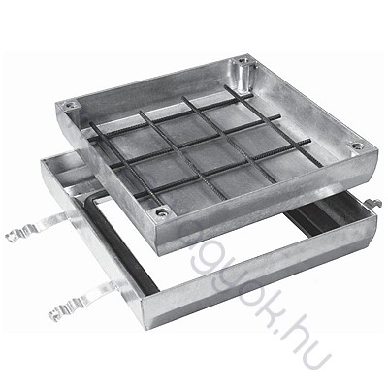
 | svjetli otvor 700x700 mm, građevinski 810x810 mm |  | kom | 0.00 kn | 0.00 kn

